Vi phạm
Thời gian | Loại vi phạm | Lý do | Hình ảnh
2026-06-06 17:03:32 | Mask | Phát hiện thiếu: MASK | 
2026-06-06 17:03:58 | Hardhat, Safety Vest, Mask | Phát hiện thiếu: HARDHAT, SAFETY VEST, MASK | 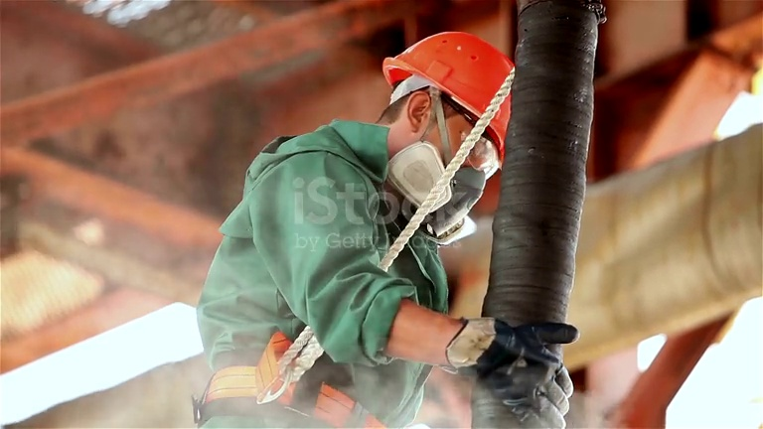
2026-06-06 17:04:03 | Hardhat, Safety Vest, Mask | Phát hiện thiếu: HARDHAT, SAFETY VEST, MASK | 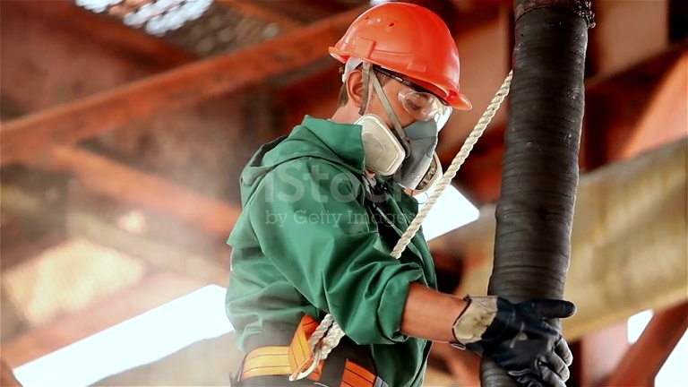
2026-06-06 17:04:09 | Safety Vest | Phát hiện thiếu: SAFETY VEST | 